Instrucciones
FICHA ATENCION USUARIOS RED CENTROS DE INFORMACION PROCOLOMBIA

1. ¿QUÉ ES?
Es el formato para la toma de los datos e identificación de necesidades de los clientes que consultan de manera presencial la Red Centros de Información de Procolombia, a emplearse en los casos de ausencia de los Coordinadores Regionales (socios) o Coordinadores Zonales (Procolombia) en los Centros de Información, para la atención de consultas de comercio exterior.

2. ¿QUÉ USUARIOS REGISTRO EN ESTE FORMATO?

Todos los usuarios (independientes, empresas, estudiantes, etc.) interesados en información y servicios de comercio exterior que al momento de visitar de manera presencial los Centros de Información de Procolombia no encuentran disponible el Coordinador Regional (socios) o el Coordinador Zonal (Procolombia) y se busca identificar la consulta segun las necesidades del cliente.

3. VIGENCIA:
A partir de 4 de agosto 2014

4. FRECUENCIA:
- Diario

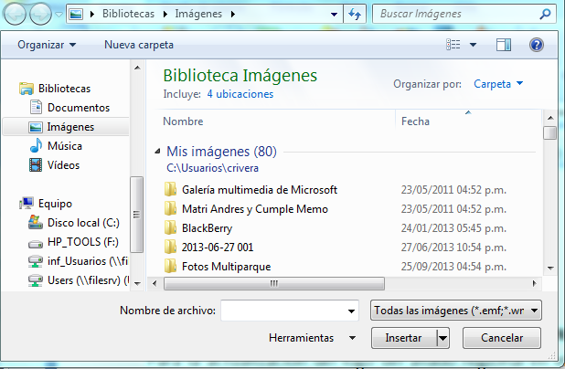
5. PERSONALIZACIÓN FORMATO POR REGION:
Para la actualización del logo del aliado regional en el encabezado del formato, ir al menu "Insertar" y seleccionar la opción "Imagen" y ubicar la extensión donde se encuentra la imagen del logo para insertar en el encabezado del formato, ajustarlo al tamaño y área dispuesta para este fin.

